Specsheet

 | Serie | 6, Vestavná trouba s přídavnou párou, nerez | zvláštní příslušenství: | Vlastnosti:
 | HRG5584S1 | HEZ317000 : Forma na pizzu HEZ327000 : Pečicí kámen s dřevěnou lopatkou HEZ531000 : Smaltovaný pečicí plech HEZ531010 : Pečicí plech s keremickým povrchem HEZ532000 : Univerzální pánev HEZ532010 : Univerzální pánev s keramickým povrchem HEZ538000 : Jednonásobný teleskopický výsuv HEZ634000 : Kombinovaný rošt HEZ638200 : 2násobný teleskopický výsuv HEZ638300 : 3násobný teleskopický výsuv HEZ660050 : Accessory HEZ9020 : HEZ9041 : Vestavná skříň HEZ915003 : Skleněný pekáč HEZG0AS00 : Síťový kabel, délka 3 m | Barva / materiál přední stěny: nerez Konstrukce: Vestavný Integrovaný čisticí systém: Katalytické všech stran Rozměry niky (mm): 585-595 x 560-568 x 550 Rozměry spotřebiče (mm): 595 x 594 x 548 Rozměry zabaleného spotřebice (mm): 660 x 690 x 660 Materiál ovládacího panelu: Nerez Materiál dveří: sklo Hmotnost netto (kg): 35,096 Objem netto - pečicí trouba 1 (l): 71 Druhy ohřevu: Cirkulační gril, Dolní ohřev, Horký vzduch, Horní/dolní ohřev, Hotair gentle, Jemné vaření, Rozmrazování, Stupeň na pizzu, Velkoplošný gril Materiál 1.pečicí trouby: Other Vnitřní osvětlení (ks): 1 Aprobační certifikáty: CE, VDE Délka přívodního kabelu (cm): 120 Vnitřní osvětlení - pečicí trouba 1: 1 Systém výsuvů: 2-násobný Funkce elektronických hodin pro pečicí troubu: budík, vyp., zap. Včetně příslušenství: Bake Element Wattages cavity 1 (W): Broil Element Wattages cavity 1 (W): 2800 Convection Element Wattages cavity 1 (W): 2200 Microwave wattage cavity 1 (W): Drawer wattage (W):

 | Typ trouby / druh ohřevu • Pečicí trouba s přídavnou párou a 10 druhů ohřevu: 3D horký vzduch Plus, horní/spodní ohřev, cirkulační infra-gril, velkoplošný gril, stupeň pro pizzu, spodní ohřev, pomalé vaření, rozmrazování, horký vzduch jemný, regenerační ohřev (ohřívání pokrmů nebo rozpečení pečiva z předešlého dne) • druhy ohřevu kombinovatelné s přídavnou párou: 3D horký vzduch, gril s cirkulací vzduchu, horní/spodní ohřev • elektronická regulace teploty 30 °C - 275 °C • vnitřní objem: 71 l Výsuvný systém • 3nás. teleskopický výsuv, z toho jeden ClipRail Design • otočný volič, zápustné otočné voliče, • designové madlo z nerezové oceli Čištění • EcoClean Direct: zadní stěna, boční stěny, strop • celoskleněná vnitřní strana dvířek Komfort • LCD displej • elektronické hodiny s časovou předvolbou • automatický návrh teploty ukazatel předehřevu program sabat • AutoPilot30 • další funkce: program na odvápnění • SoftMove - tlumené otevírání a zavírání dvířek trouby • rychloohřev • halogenové vnitřní osvětlení • zásobník na vodu o objemu 0.2 l • umístění parního generátoru mimo varný prostor • chladicí ventilátor Příslušenství • 1 x kombinovaný rošt, 1 x univerzální pánev Bezpečnost a energetická náročnost • energetická třída (dle EU 65/2014): A spotřeba energie na cyklus při konvenčním ohřevu: 0.97 kWh (na stupnici třidy energeticke účinnosti od A+++ do D) spotřeba energie na cyklus v režimu recirkulace: 0.81 kWh počet pečicích prostorů: 1 zdroj tepla: elektřina objem pečicího prostoru: 71 l • teplota skla dvířek max. 40°C (měřeno uprostřed skla při nastavení trouby na horní/spodní ohřev 180 °C po hodině provozu) • dětská pojistka bezpečnostní vypínání ukazatel zbytkového tepla Technické informace • délka síťového kabelu: 120 cm • napětí: 220 - 240 V • celkový příkon elektro: 3.6 kW Rozměry a technické informace • rozměry spotřebiče (V x Š x H): 595 mm x 594 mm x 548 mm • rozměry niky (V x Š x H): 585 mm - 595 mm x 560 mm - 568 mm x 550 mm • „potřebné rozměry n

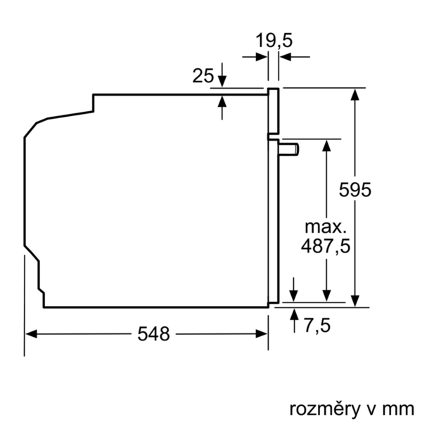

 |  | alternativní barevná provedení: | Vlastnosti spotřeby a připojení:
 |  | HRG5584S1 : Pečicí trouba s přídavnou párou | Třída energetické účinnosti (2010/30/EC): A Energy consumption per cycle conventional (2010/30/EC): 0,97 Energy consumption gas oven per cycle conventional (2010/30/EC): Energy consumption per cycle forced air convection (2010/30/EC): 0,81 Energy consumption gas oven per cycle forced air convection (2010/30/EC): Energy efficiency index (2010/30/EC): 95,3 Příkon (W): 3600 Jištění (A): 16 Napětí (V): 220-240 Frekvence (Hz): 50; 60 Typ zástrčky: Zalitá zástrčka s uzemněním Connecting cable type: Univerzální kód produktu: Barva / materiál přední stěny: nerez Alternativní barevná provedení: Zdroj el.energie: Elektrický Aprobační certifikáty: CE, VDE Délka přívodního kabelu (in): Rozměry pro instalaci spotřebiče (in): x x Rozměry zabaleného spotřebiče (in): 25.98 x 25.98 x 27.16 Hmotnost netto (lbs): 77,000 Gross weight (lbs): 82 Délka přívodního kabelu (cm): 120 Hmotnost netto (kg): 35,096 Hmotnost brutto (kg): 37,0
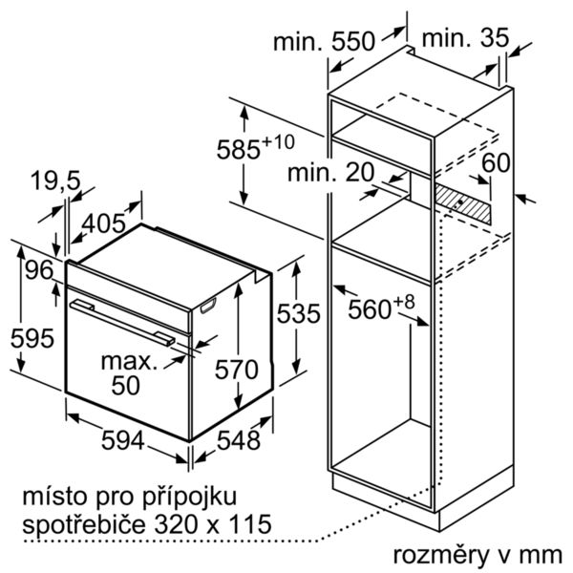

 |  | včetně příslušenství:



 | Serie | 6, Zabudovateľná rúra s prídavnou parou, antikoro | zvláštní příslušenství: | Vlastnosti:
 | HRG5584S1 | HEZ317000 : Forma na pizzu HEZ327000 : Kameň na pečenie HEZ531000 : Smaltovaný plech na pečenie HEZ531010 : Plech na pečanie s keremickým povrchom HEZ532000 : Univerzálna pánvica HEZ532010 : Univerzálna pánvica s kerami. povrchom HEZ538000 : Jednonásobný teleskopický výsuv HEZ634000 : Kombinovaný rošt HEZ638200 : 2-násobný plne teleskopický výsuv HEZ638300 : 3-násobný plne teleskopický výsuv HEZ660050 : Accessory HEZ9020 : HEZ9041 : Vstavaná skriňa HEZ915003 : Sklenený pekáč HEZG0AS00 : Sieťový kábel, dĺžka 3 m | farba/materiál prednej steny: antikoro Konštrukcia: Zabudovateľné integrovaný čistiaci systém: katalytické všetkých strán Rozmery niky (mm): 585-595 x 560-568 x 550 rozmery spotrebiča (mm): 595 x 594 x 548 rozmery zabaleného spotrebiča (mm): 660 x 690 x 660 materiál ovládacieho panelu: Stainless steel materiál dverí: sklo Hmotnosť netto (kg): 35,096 objem netto - rúra na pečenie 1 (l): 71 druhy ohrevu: Bottom heat, Conventional heat, Defrost, Full width grill, Hot Air, Hotair gentle, Hot air grilling, low temperature cooking, Pizza setting materiál 1. rúry na pečenie: Other vnútorné osvetlenie (ks): 1 aprobačné certifikáty: CE, VDE Dĺžka prívodného kábla (cm): 120 vnútorné osvetlenie - rúra na pečenie 1: 1 Systém výsuvov: 2-násobný funkcia elektronických hodín pre rúru na pečenie: budík, vyp., zap. vrátane príslušenstva: príkon pečúcich elementov (W): príkon grilovacích elementov (W): 2800 príkon konvenčných elementov (W): 2200 mikrovlnný príkon (W): zásuvka príkon (W):

 | Typ rúry / druhy ohrevu • Rúra na pečenie s prídavnou parou a 10 druhou ohrevu: horúci vzduch, horný/dolný ohrev, cirkulačný infra-gril, velkoplošný gril, stupeň na pizzu, dolný ohrev, pomalé varenie pri nízkej teplote, rozmrazovanie, horúci vzduch jemný, regenerácia (ohrievanie) • druhy ohrevu kombinovateľné s prídavnou parou: 3D horký vzduch, gril s cirkuláciou vzduchu, horný/spodní ohrev • rozsah teplôt: 30 °C - 275 °C • objem: 71 l Závesné rošty / teleskopické výsuvy • 3nás. teleskopický výsuv, z toho jeden ClipRail Design • otočný volič, zápustné ovládače, • designové madlo z nehrdzavejúcej ocele Čistenie • EcoClean Direct: RU, SE, DE • celosklenená vnútorná strana dvierok Komfort • LCD displej • elektronické hodiny s časovou predvoľbou • automatický návrh teploty ukazovateľ predohrevu program Sabbat • AutoPilot30 • ďalšie funkcie: program na odvápnenie • SoftMove - tlmené otváranie a zatváranie dvierok rúry • automatický rýchloohrev • halogénové vnútorné osvetlenie • zásobník na vodu objem 0.2 l • umiestnenie parného generátoru mimo varného priestoru • chladiaci ventilátor Príslušenstvo • 1 x kombinovaný rošt, 1 x univerzálna pánvica Bezpečnosť a životné prostredie • Trieda spotreby energie (podľa normy EU 65/2014): A Spotreba energie na cyklus pri konvenčnom ohreve: 0.97 kWh (na stupnici triedy energetickej účinnosti od A+++ do D) Spotreba energie na cyklus v režime cirkulácie vzduchu: 0.81 kWh Počet priestorov na pečenie: 1 Zdroj tepla: elektrina Objem pečúceho priestoru: 71 l • teplota skla dvierok max. 40 ° C (merané uprostred skla pri nastavení rúry na horný / spodný ohrev 180 ° C po hodine prevádzky) • detská poistka bezpečnostné vypínanie ukazovateľ zvyškového tepla Technické informácie • dĺžka sieťového kábla: 120 cm • napätie: 220 - 240 V • celkový príkon elektro: 3.6 kW Rozmery a technické informácie • rozmery spotrebica (V x Š x H): 595 mm x 594 mm x 548 mm • rozmery niky (VxŠxH): 585 mm - 595 mm x 560 mm - 568 mm x 550 mm • "Rozmery potre



 |  | alternativní barevná provedení: | Vlastnosti spotřeby a připojení:
 |  | HRG5584S1 : Rúra na pečenie s prídavnou parou | Trieda energetickej účinnosti (2010/30/EC): A Energy consumption per cycle conventional (2010/30/EC): 0,97 Energy consumption gas oven per cycle conventional (2010/30/EC): Energy consumption per cycle forced air convection (2010/30/EC): 0,81 Energy consumption gas oven per cycle forced air convection (2010/30/EC): Energy efficiency index (2010/30/EC): 95,3 príkon (W): 3600 istenie (A): 16 napätie (V): 220-240 frekvencia (Hz): 50; 60 typ zástrčky: Gardy zástrčka s uzemnením Connecting cable type: Univerzálny kód produktu: farba/materiál prednej steny: antikoro alternatívne farebné zhotovenia: zdroj el. energie: elektrický aprobačné certifikáty: CE, VDE Dĺžka prívodného kábla (in): Rozmery pre inštaláciu spotrebiča (in): x x Rozmery zabaleného spotrebiča (in): 25.98 x 25.98 x 27.16 Hmotnosť netto (lbs): 77,000 hmotnosť brutto (lbs): 82 Dĺžka prívodného kábla (cm): 120 Hmotnosť netto (kg): 35,096 hmotnosť brutto (kg): 37,0

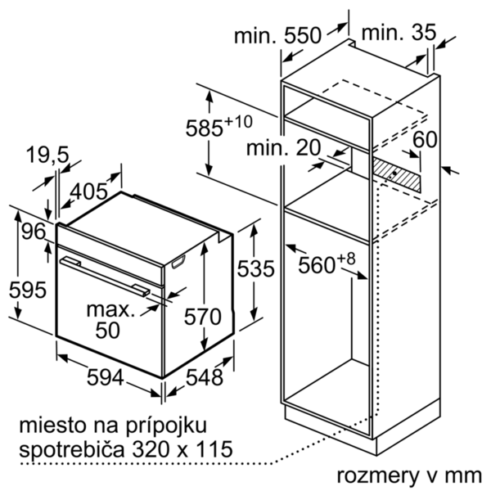

 |  | včetně příslušenství:

